Hoja1
MORRAL
MATERIAL | U. DE MED. | PRECIO COMPRA | CONSUMO | VALOR CONSUMO | CONTRATO
Lona Sintetica Colores | cm2 | $ 2.50 | 4510 | $ 11,274.71 | 2020
Cuero Napa Variada | dm2 | $ 898.45 | 21 | $ 18,867.45 | 2020
Jumbolon #4mm | cm2 | $ 0.77 | 6374 | $ 4,890.09 | 2020
Interlon ( Tela no tejida) | cm2 | $ 0.34 | 1314 | $ 443.63 | 2020
Espuma 0.5 mm | cm2 | $ 0.61 | 876 | $ 537.60 | 2020
Salpa 0.8mm | cm2 | $ 1.00 | 626 | $ 625.96 | 2020
Cartulina | 0 |  | 61 | $ - | 2020
Cremallera Nylon #3 | cm | $ 31.19 | 17 | $ 530.23 | 2020
llaves #3 Nq Sencillas | U | $ 902.02 | 1 | $ 902.02 | 2020
Seda 30-100 Colores | cm2 | $ 1.83 | 14976 | $ 27,451.38 | 2020
Malla Bondeada | cm2 | $ 1.13 | 9054 | $ 10,211.69 | 2020
Jumbolon 0,3mm | cm2 | $ 0.55 | 1274 | $ 698.15 | 2020
Cremallera Nylon #6 | Cm | $ 31.19 | 90 | $ 2,807.09 | 2020
llaves #6 Nq | un | $ 915.11 | 2 | $ 1,830.22 | 2020
Reata sintetica 1 1/4"-33mm | CM | $ 10.58 | 15 | $ 158.69 | 2020
Reata sintetica 1" | CM | $ 10.58 | 100 | $ 1,057.91 | 2020
Cinta Falla | cm | $ 3.49 | 300 | $ 1,046.01 | 2020
Velcro 1'' | cm | $ 0.50 | 4 | $ 2.00 | anterior
 | TOTAL |  |  | $ 83,334.82

MORRAL UNIXEX
DIEGO GOMEZ CHAVARRIA fichas 2482472 y 2484594
Cuero Napa Variada (Dm2) | dm2 | $ 898.45 | 78 | $ 70,079.10 | 2020
Seda 30-100 Colores (cm²) | cm2 | $ 1.83 | 4600 | $ 8,431.91 | 2020
Cuero Badana Natural (Dm2) | DM2 | $ 549.78 | 19 | $ 10,445.82 | 2020
Cremallera Nylon #6(cm) | Cm | $ 31.19 | 33 | $ 1,029.27 | 2020
Cremallera Nylon #3(cm) | cm | $ 31.19 | 18 | $ 561.42 | 2020
llaves #6 Nq de lujo | un | $ 915.11 | 1 | $ 915.11 | 2020
llaves #3 Nq Sencillas | un | $ 915.11 | 1 | $ 915.11 | 2020
cuadrante 1" ¼ niquel | un | 1173.34 | 4 | $ 4,693.36 | 2019
trabilla 1" pb | un | 504.56 | 2 | $ 1,009.12 | 2019
Broche Iman Mediano ( unidad) | un | 708.05 | 2 | $ 1,416.10 | 2019
Remache tubular sencillo # 8 (unidad) | un | $ 7.00 | 8 | $ 56.00 | de la ficha
Yumbolon 4mm (cm²) | cm2 | $ 0.77 | 290 | $ 222.49 | 2020
 |  |  |  | $ 99,774.81

MANOS LIBRES MINI 2489703
DIEGO GOMEZ CHAVARRIA fichas
Cuero Napa Variada (Dm2) | DM2 | $ 898.45 | $ 24.00 | $ 21,562.80 | 2020
Seda 30-100 Colores (cm²) | CM2 | $ 1.83 | $ 1,500.00 | $ 2,749.54 | 2020
Cuero Badana Natural (Dm2) | DM2 | $ 549.78 | $ 9.00 | $ 4,948.02 | 2020
cuadrante 1" ¼ niquel | UN | 1173.34 | $ 2.00 | $ 2,346.68 | 2020
trabilla 1" pb | UN | 504.56 | $ 1.00 | $ 504.56 | 2020
Broche Cazuela Grande (unidad) | UN | 177.31 | $ 2.00 | $ 354.62 | 2020
Remache tubular sencillo # 8 (unidad) | UN | 7 | $ 4.00 | $ 28.00 | de la ficha

PORTA LAPIZ
MARIBEL GIL
MATERIAL | U. DE MED. | PRECIO COMPRA | CONSUMO | VALOR CONSUMO | CONTRATO

MATERIAL | U. DE MED. | PRECIO COMPRA | CONSUMO | VALOR CONSUMO | CONTRATO
CUERO NAPA | dm2 | $ 898.45 | 6 | $ 5,390.70 | 2020 |  |  | 0 | 7 | $349.00
CREMALLERA | CM | $ 31.19 | 25 | $ 779.75 | 2020 |  |  | 0 | 600 | $0.20
llaves #3 Nq Sencillas | CM2 | $ 915.11 | 1 | $ 915.11 | 2020 |  |  | 0 | 1 | $928.00
 |  |  |  |  |  |  |  | 0 | 1 | $2,000.00

 | TOTAL |  |  | $ 7,085.56

CINTURON
MARIBEL GIL
MATERIAL | U. DE MED. | PRECIO COMPRA | CONSUMO | VALOR CONSUMO | CONTRATO

MATERIAL | U. DE MED. | PRECIO COMPRA | CONSUMO | VALOR CONSUMO | CONTRATO
CUERO NAPA | dm2 | $ 898.45 | 7 | $ 6,289.15 | 2020
SALPA | CM | 0.99994 | 600 | $ 599.96 | 2020
HEBILLA DE CINTURON | un | $ 8,973.79 | 1 | $ 8,973.79 | 2020

 | TOTAL |  |  | $ 15,862.90

 |  |  |  |  |  |  |  | ENCERADO | 1.6 | $ 488.0
LLAVERO PARA PAPA |  |  |  |  |  |  |  | 0 | 1.0 | $ 58.0
MARIBEL GIL |  |  |  |  |  |  |  | 0 | 1.0 | $ 50.0
MATERIAL | U. DE MED. | PRECIO COMPRA | CONSUMO | VALOR CONSUMO | CONTRATO |  |  | 0 | 100.0 | $ 8.0

MATERIAL | U. DE MED. | PRECIO COMPRA | CONSUMO | VALOR CONSUMO | CONTRATO
CUERO NAPA | dm2 | $ 898.45 | 1.6 | $ 1,437.52 | 2020
ARGOLLA PARA LLAVERO | CM | 304.64 | 1 | $ 304.64 | 2020

 | TOTAL |  |  | $ 1,742.16

PORTA CELULAR
MARIBEL GIL

MATERIAL | U. DE MED. | PRECIO COMPRA | CONSUMO | VALOR CONSUMO | CONTRATO
CUERO NAPA | dm2 | $ 898.45 | 4 | $ 3,593.80 | 2020

 | TOTAL |  |  | $ 3,593.80

BOLSA DE LONA
MARIBEL GIL

MATERIAL | U. DE MED. | PRECIO COMPRA | CONSUMO | VALOR CONSUMO | CONTRATO
LONA SINTETICA | CM2 | $ 2.50 | 1000 | $ 2,499.90 | 2020
CORDON | PAR | $ 1,999.00 | 1 | $ 1,999.00
 | TOTAL |  |  | $ 4,498.90

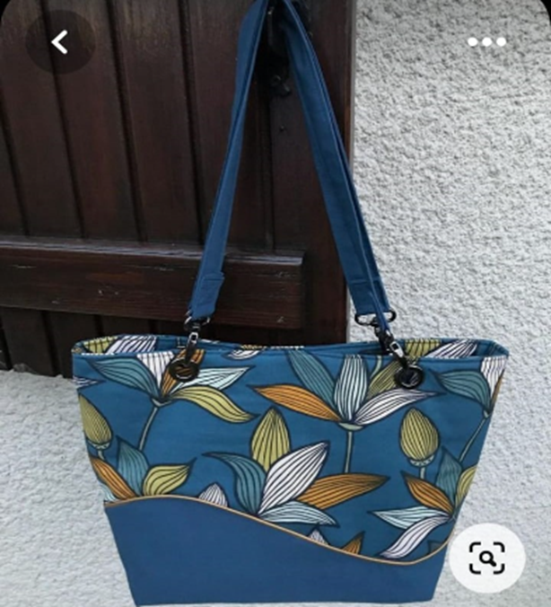
MORRAL UNIXEX
MARIBEL GIL
MATERIAL | U. DE MED. | PRECIO COMPRA | CONSUMO | VALOR CONSUMO | CONTRATO
Sintetico (cm²) | cm2 | $ 3.07 | 6810 | $ 20,920.32 | 2020
Sintetico (cm²) | cm2 | $ 3.45 | 280 | $ 966.00 | 2020
Odena #1 (cm²) | cm2 | $ 1.00 | 431 | $ 431.00
Seda 30-100 Colores (cm²) | cm2 | $ 1.20 | 5792 | $ 6,950.40 | 2020
Cremallera Nylon #3(cm) | cm2 | $ 31.19 | 25 | $ 779.75 | 2020
llaves #3 Nq de lujo | un | $ 915.11 | 1 | $ 915.11 | 2020
Cremallera Nylon #6(cm) | cm2 | 31.19 | 44 | $ 1,372.36 | 2019
llaves #6 Nq de lujo | un | $ 915.11 | 1 | $ 915.11 | 2019
ZApaticos | un | $2,364.53 | 4 | $ 9,458.12
remache plano de lujo | un |  | 4 | $ -
 |  |  |  | $ -
 |  |  |  | $ 42,708.17

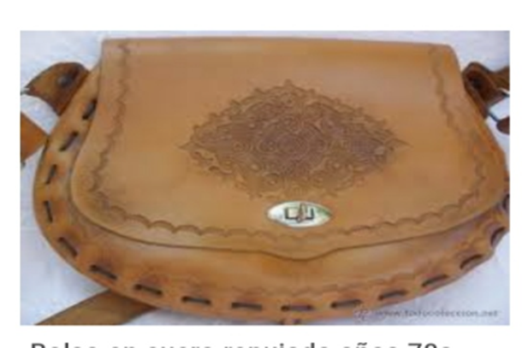
BOLSO BANDOLERA MANOS LIBRES EN TALA
MARIBEL GIL
MATERIAL | U. DE MED. | PRECIO COMPRA | CONSUMO | VALOR CONSUMO | CONTRATO
Cuero Tala (Dm2) | Dm2 | $ 759.22 | 46.4 | $ 35,227.81 | 2020 |  | DON JUAN MIDIO EL BOLSO Y DIO 22.9 DCM2
Forro Cerdo (Dm2) | Dm2 | $ 477.19 | 24.5 | $ 11,691.16 | 2020
Seda 30-100 Colores (cm²) | cm2 | $ 1.20 | 412 | $ 494.40
Cremallera Nylon #3(cm) | cm | $ 31.19 | 15 | $ 467.85 | 2020
llaves #3 Pb | un | $ 915.11 | 1 | $ 915.11 | 2020
Broche Iman Grande ( unidad) | un | $ 1,280.44 | 1 | $ 1,280.44 | 2020
argolla 1" niquel | un |  | 1 | $ - | 2019
argolla 1" niquel | un |  | 2 | $ - | 2019

 |  |  |  | $ -
 |  |  |  | $ 50,076.76 | $40,000 | Autorizo juan blandon

BOLSO BANDOLERA MANOS LIBRES EN TALA
MARIBEL GIL
MATERIAL | U. DE MED. | PRECIO COMPRA | CONSUMO | VALOR CONSUMO | CONTRATO
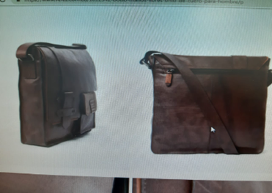
Cuero Napa Variada (Dm2) | Dm2 | $ 898.45 | 48 | $ 43,125.60 | 2020
Seda 30-100 Colores (cm²) | Dm2 | $ 1.20 | 8384 | $ 10,060.80 | 2020
Forro Cerdo (Dm2) | cm2 | $ 477.19 | 18 | $ 8,589.42
Cuero Napa Variada (Dm2) | cm | $ 898.45 | 4 | $ 3,593.80 | 2020
KAMBRE | un | $ 0.30 | 1493 | $ 447.90 | 2020
Yumbolon 3mm (cm²) | un | $ 0.30 | 1773 | $ 531.90 | 2020
Cremallera Nylon #6(cm) | un | $ 31.19 | 80 | $ 2,495.20 | 2019
llaves #6 Nq de lujo | un | $ 915.11 | 3 | $ 2,745.33 | 2019
Cremallera Nylon #3(cm) | CM | $ 31.19 | 17 | $ 530.23
llaves #3 Nq Sencillas | UN | $ 915.11 | 1 | $ 915.11
Reata Algodón 1 1/2"- 40mm (cm) | CM | $ 18.53 | 170 | $ 3,150.10
cuadrante 1" ½ niquel | UN | $ 998.41 | 2 | $ 1,996.82
trabilla 1" ½ niquel | UN | $ 504.56 | 1 | $ 504.56
Broche Iman Grande ( unidad) | UN | $ 1,280.44 | 2 | $ 2,560.88

 |  |  |  | $ 81,247.65 | $85,000 | Autorizo juan blandon

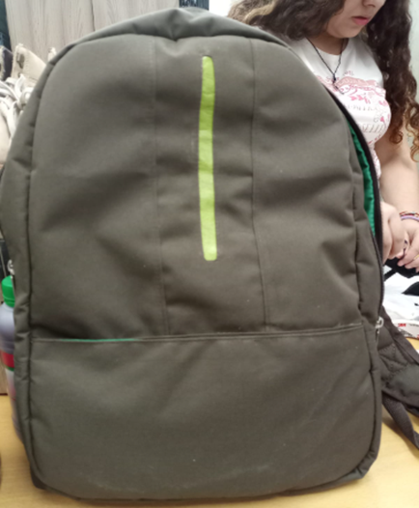
MORRAL ESTUDIANTIL EN LONA |  |  |  |  |  |  |  |  |  | 6
MARIBEL GIL
MATERIAL | U. DE MED. | PRECIO COMPRA | CONSUMO | VALOR CONSUMO | CONTRATO
Cuero Napa Variada (Dm2) | Dm2 | $ 898.45 | 6 | $ 5,390.70 | 2020
0 | Dm2 |  | 2438 | $ - | 2020
Lona Sintetica Colores (cm²) | cm2 | $ 2.50 | 4542 | $ 11,355.00
Espuma multifor densidad 40 de (cm²) | cm2 | $ 0.61 | 1310 | $ 799.10 | 2020
Seda 30-100 Colores (cm²) | cm2 | $ 1.20 | 7077 | $ 8,492.40 | 2020
Cremallera Nylon #3(cm) | CM | $ 31.19 | 20 | $ 623.80 | 2020
llaves #3 Nq de lujo | un | $ 915.11 | 1 | $ 915.11 | 2019
KAMBRE | cm2 | $ 0.30 | 735 | $ 220.50 | 2019
Yumbolon 3mm (cm²) | CM2 | $ 0.30 | 6619 | $ 1,985.70
Cremallera Nylon #6(cm) | CM | $ 31.19 | 115 | $ 3,586.85
llaves #6 Nq de lujo | UN | $ 915.11 | 3 | $ 2,745.33
velcro | CM | $ 10.35 | 4 | $ 41.40
Cinta Falla de 25mm (Cm) | CM | $ 2.98 | 280 | $ 834.40
Reata sintetica 1 1/4"-33mm (cm) | CM | $ 18.53 | 60 | $ 1,111.80
Reata sintetica 1"-25mm (cm) | CM | $ 18.53 | 100 | $ 1,853.00
 |  |  | 1

 |  |  |  | $ 39,955.09

PORTA VASOS
MATERIAL | U. DE MED. | PRECIO COMPRA | CONSUMO | VALOR CONSUMO | CONTRATO
CUERO TALA | dm2 | $ 759.22 | 4 | $ 3,036.88 | 2020
FORRO CERDO | dm2 | $ 477.19 | 4 | $ 1,908.76 | 2020
ODENA | cm2 | $ 0.55 | 400 | $ 219.20 | 2020

 | TOTAL |  |  | $ 5,164.84

LLAVERO
MATERIAL | U. DE MED. | PRECIO COMPRA | CONSUMO | VALOR CONSUMO | CONTRATO
CUERO TALA | dm2 | $ 759.22 | 2 | $ 1,518.44 | 2020
FORRO CERDO | dm2 | $ 477.19 | 1 | $ 477.19 | 2020
ARGOLLA | UN | $ 304.64 | 1 | $ 304.64 | 2020
REMACHE HONGO |  | $ 257.04 | 1 | $ 257.04

 | TOTAL |  |  | $ 2,557.31

HEBILLA
MATERIAL | U. DE MED. | PRECIO COMPRA | CONSUMO | VALOR CONSUMO | CONTRATO
CUERO TALA | dm2 | $ 759.22 | 1 | $ 759.22 | 2020
FORRO CERDO | dm2 | $ 477.19 | 1 | $ 477.19 | 2020
 |  |  |  |  | 2020

 | TOTAL |  |  | $ 1,236.41

ARETES
MATERIAL | U. DE MED. | PRECIO COMPRA | CONSUMO | VALOR CONSUMO | CONTRATO
CUERO TALA | dm2 | $ 759.22 | 1 | $ 759.22 | 2020
FORRO CERDO | dm2 | $ 477.19 | 1 | $ 477.19 | 2020
 |  |  |  |  | 2020

 | TOTAL |  |  | $ 1,236.41

total |  |  |  | $ 10,194.97

PORTA PORTATIL
MATERIAL | U. DE MED. | PRECIO COMPRA | CONSUMO | VALOR CONSUMO | CONTRATO

MATERIAL | U. DE MED. | PRECIO COMPRA | CONSUMO | VALOR CONSUMO | CONTRATO
CUERO NAPA | dm2 | $ 898.45 | 32 | $ 28,750.40 | 2020
REMACHE DOBLE CABEZA | UN | $ 114.24 | 3 | $ 342.72 | 2020
 |  |  |  |  | 2020

 | TOTAL |  |  | $ 29,093.12

PORTA LAPIZ
MATERIAL | U. DE MED. | PRECIO COMPRA | CONSUMO | VALOR CONSUMO | CONTRATO

MATERIAL | U. DE MED. | PRECIO COMPRA | CONSUMO | VALOR CONSUMO | CONTRATO
CUERO NAPA | dm2 | $ 898.45 | 6 | $ 5,390.70 | 2020
CREMALLERA | CM | $ 31.19 | 25 | $ 779.75 | 2020
llaves #3 Nq Sencillas | un | $ 915.11 | 1 | $ 915.11 | 2020

 | TOTAL |  |  | $ 7,085.56

